信用交易
融资融券市场交易数据统计(2025-02-18)

标的证券 | 融资融券余额（亿元） | 融资余额（亿元） | 融券余额（亿元） | 融资买入额（亿元） | 融资融券规模变化（亿元） | 融资余额增幅(‰) | 融券余额增幅(%)
统计数据 | 18,622.25 | 18,472.79 | 107.87 | 1,709.99 | -73.79 | -3.72 | -3.66
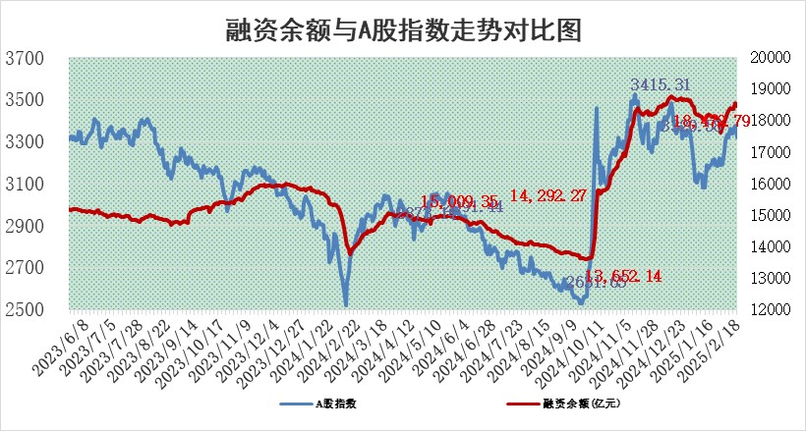

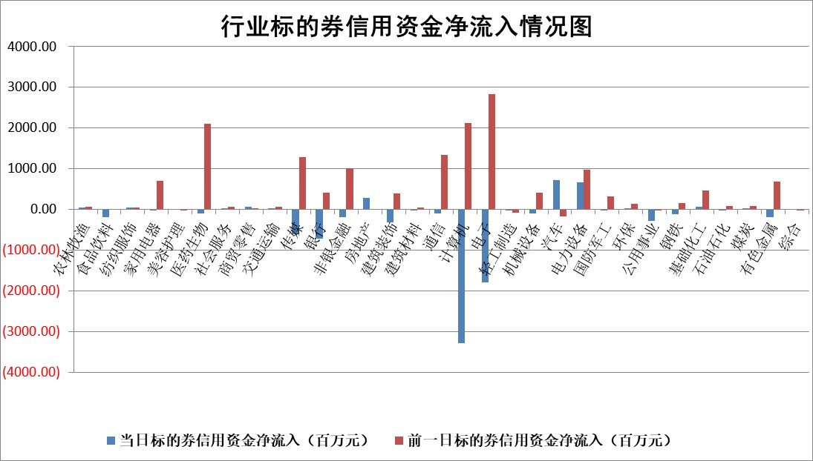

标的基金代码 | 标的基金简称 | 融资余额/市值(%) | 融资余额增幅(%) | 融资买入额/成交金额(%) | （融资余额净增额-融券余额净增额）/市值(‱) | 融券余额降幅(%) | ABS[（融资余额净增额-融券余额净增额）/市值净增额-1](%)
159902 | 华夏中小板ETF | 0.00 | 0.00 | 0.00 | 0.00 | 0.00 | 100.00
159915 | 易方达创业板ETF | 2.63 | 1.60 | 459153.43 | 4.13 | 0.20 | 102.44
159919 | 嘉实沪深300ETF | 0.58 | 0.43 | 1.81 | 0.22 | -2.46 | 100.25
159920 | 华夏恒生ETF | 28.56 | -0.19 | 13.69 | -5.43 | 0.00 | 106.38
159922 | 嘉实中证500ETF | 0.56 | -4.81 | 0.84 | -1.40 | 9.60 | 99.23
159925 | 南方沪深300ETF | 0.50 | 1.83 | 0.49 | 0.90 | 0.00 | 100.22
159928 | 消费ETF | 2.89 | 4.07 | 10.16 | 11.34 | 4.71 | 117.84
159934 | 易方达黄金ETF | 51.26 | -0.20 | 4.21 | -10.16 | 0.00 | 103.99
159939 | 全指信息技术ETF | 0.80 | -5.28 | 6.24 | -13.00 | -314.99 | 93.65
159940 | 全指金融地产ETF | 0.34 | 12.49 | 0.05 | 3.78 | 0.00 | 102.87
159995 | 半导体芯片ETF | 2.50 | 0.34 | 568.30 | 1.27 | 4.32 | 100.59
159997 | 天弘中证电子ETF | 1.81 | 0.84 | 1.49 | 1.52 | 2.32 | 100.64
159998 | 天弘中证计算机主题ETF | 0.75 | -0.01 | 0.16 | 0.85 | 3.68 | 100.17
510050 | 华夏上证50ETF | 2.36 | -2.05 | 85.80 | -4.75 | 7.14 | 95.47
510180 | 华安上证180ETF | 0.52 | -3.44 | 2.20 | -1.72 | 24.52 | 97.91
510880 | 华泰柏瑞红利ETF | 1.00 | -2.86 | 2.72 | -3.02 | -22.72 | 91.37
510900 | 易方达恒生H股ETF | 32.48 | -0.16 | 0.84 | -5.22 | 0.00 | 96.44
511010 | 5年期国债ETF | 3.16 | 6.63 | 0.39 | 19.66 | 0.00 | 241.82
511380 | 可转债及可交换债券ETF | 1.62 | 9.21 | 34.92 | 13.64 | 0.00 | 109.90
512000 | 全指证券ETF | 6.51 | -1.40 | 24.45 | -8.94 | 2.20 | 96.05
512010 | 沪深300医药卫生ETF | 7.46 | -0.43 | 110.73 | -3.05 | 1.09 | 98.42
512070 | 沪深300非银ETF | 2.79 | -4.94 | 290.18 | -14.47 | 2.03 | 92.07
512400 | 南方中证申万有色金属ETF | 2.79 | -0.25 | 1.27 | 1.13 | 16.03 | 101.13
512580 | 广发中证环保产业ETF | 1.04 | -3.57 | 0.42 | -3.83 | 0.00 | 92.94
512660 | 国泰中证军工ETF | 2.82 | 5.79 | 13.15 | 15.23 | -2.20 | 123.79
512800 | 华宝中证银行ETF | 5.99 | 2.84 | 2.16 | 13.31 | -12.77 | 116.54
512980 | 广发中证传媒ETF | 1.70 | -0.13 | 857.59 | 1.73 | 10.10 | 100.17
515030 | 华夏中证新能源汽车ETF | 1.90 | -3.95 | 7.05 | -7.31 | 4.27 | 592.97
515050 | 华夏中证5G通信主题ETF | 1.04 | 10.77 | 5.95 | 10.34 | 3.48 | 103.59
515070 | 华夏中证人工智能ETF | 3.20 | -1.70 | 11.54 | -5.55 | 0.00 | 105.61
标的股票比较指标 |  | 融资余额/流通A股市值(%) | 融资余额增幅(%) | 融资买入额/成交金额(%) | （融资余额净增额-融券余额净增额）/流通A股市值(‱) | 融券余额降幅(%) | ABS[（融资余额净增额-融券余额净增额）/流通A股市值净增额-1](%)
前十名标的个股 |  | 鹏都农牧 | 奥尼电子 | 高铁电气 | 海兰信 | 锦富技术 | 曼恩斯特
 |  | 东旭光电 | 海兰信 | 太钢不锈 | 丰茂股份 | 精锻科技 | 峰岹科技
 |  | 威创股份 | 新点软件 | 海利尔 | 奥尼电子 | 天智航 | 贝隆精密
 |  | 海印股份 | 数据港 | 华光新材 | 曼恩斯特 | 永安行 | 拓荆科技
 |  | 广汇汽车 | 康希通信 | 天地科技 | 索辰科技 | 海宁皮城 | 固德威
 |  | 首航高科 | 索辰科技 | 紫金银行 | 神州数码 | 绿盟科技 | 深桑达A
 |  | 超华科技 | 安必平 | 古越龙山 | 拓维信息 | 武商集团 | 巨一科技
 |  | 联络互动 | 三友医疗 | 大名城 | 数据港 | 华设集团 | 景兴纸业
 |  | 爱康科技 | 松原股份 | 中交设计 | 康希通信 | 天和防务 | 兴森科技
 |  | 长江健康 | 固高科技 | 华邦健康 | 威尔高 | 天玑科技 | 超越科技
后十名标的个股 |  | 海通证券 | 泛微网络 | 内蒙华电 | 北自科技 | 万盛股份 | 威尔高
 |  | 普利制药 | 深桑达A | 至纯科技 | 深桑达A | 杭电股份 | 一博科技
 |  | 世纪华通 | 中国电信 | 海通证券 | 世纪恒通 | 腾达建设 | 联瑞新材
 |  | 观典防务 | 科林电气 | 普利制药 | 三变科技 | 德美化工 | 众智科技
 |  | 卓朗科技 | 三变科技 | 世纪华通 | 梦网科技 | 新北洋 | 东华科技
 |  | 凯撒文化 | 北自科技 | 观典防务 | 英方软件 | 尔康制药 | 安洁科技
 |  | 惠程科技 | 世纪恒通 | 卓朗科技 | 景兴纸业 | 高新兴 | 通润装备
 |  | 盛屯矿业 | 梦网科技 | 凯撒文化 | 华胜天成 | 佛燃能源 | 均普智能
 |  | 江苏舜天 | 迪普科技 | 惠程科技 | 振芯科技 | 翠微股份 | 南山智尚
 |  | 广电网络 | 英方软件 | 盛屯矿业 | 泛微网络 | 青岛港 | 炬华科技
说明：1.以上普通交易数据和信用交易数据皆以交易日收盘后数据为基准；2.上述标的证券总数据只计算标的证券市场总数据，不包括从标的证券中调出去标的证券数据，所以与交易所公布的总值略有不同； 3.上述行业采用申万一级行业分类；4.以上标的基金和标的个股中比较的6个指标值中：前5个（从左至右）为正向指标，值越大排名越靠前；第6个为逆向指标，值越小，排名越靠前；5.第6个指标中ABS[]表示求绝对值，其主要用于考量信用资金相对净流入对股价相对净变化的贡献程度；6.数据来源：wind，交易所。

 |  |  |  | 证券代码 | 新增融资余额 | 融资买入额 | 融资买入增幅前10
 |  | 1 | 西部建设 | 002302 | 80643953 | 177472374 | 41%
 |  | 2 | 天键股份 | 301383 | 27855096 | 56831811 | 39%
 |  | 3 | 井松智能 | 688251 | 7040854 | 13763946 | 27%
 |  | 4 | 国电电力 | 600795 | 116116226 | 151740647 | 23%
 |  | 5 | 华立科技 | 301011 | 9342856 | 31199107 | 23%
 |  | 6 | 捷邦科技 | 301326 | 9066090 | 22350547 | 22%
 |  | 7 | 海利尔 | 603639 | 19864834 | 35520613 | 20%
 |  | 8 | 华研精机 | 301138 | 7597460 | 13339451 | 16%
 |  | 9 | 鹏辉能源 | 300438 | 83773067 | 304558811 | 16%
 |  | 10 | 建科股份 | 301115 | 7106455 | 29879412 | 15%

